LOB
Nº Palet | GÉNERO | FAMILIA | Estilo | Color | Talla |  | QTY
...
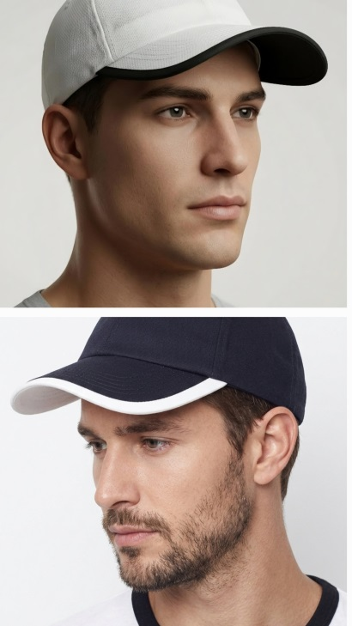
68 | UNISEX | COMPLEMENTOS | LOB | 02-01 BLACK-WHITE | ONE SIZE | LOB - BLACK WHITE | ONE SIZE | 762
68 | UNISEX | COMPLEMENTOS | LOB | 01-02 WHITE-BLACK | ONE SIZE | LOB - WHITE BLACK | ONE SIZE | 878
...

